2050
PANEL |  |  | X |  | SET |  | S |  | EJ
CE // CANCELAR | BORRAR CARACTERES | ANULA FACT | DIARIO | TODA LA INF | HORA |  | HORA |  | REP DE INF Z EJ | TODOS LOS Z EN INF COMPACTADA
CONSULTAR // MONEDA | CONSULTA PLU CONFIG | FACT POR TICKET | DEPARTAMENTO | CUANTO EN PLU Y BS VENDIDO | DEPARTAMENTO | N° - LIMITE DIG - PRECIO - NOMBRE - IMPUESTO | FECHA |  | REP DETALLADO DE EJ | DETALLADO DE FACT - Z -M. FISCAL - DOC NO FISCALES - N.CREDITO - N.DEBITO - TODOS
MESA // T + T | AVANZA PAPEL (ABRIR MESA) | UNIR MESA | PLU | N° - CANTIDAD - COSTO - EXISTENCIA | IMPUESTO (2100E) -- > 2100 |  | ENLACE SERVIDOR |  | REP DE INF DEL MODULO | DESDE HASTA EN Z - ESPACIO LIBRE - DIMENSION TOTAL
PLU // - // (CALCULADORA) | ELEGIR PLU | DESCUENTO MANUAL | DIARIO IMPUESTO | VENDIDO POR CADA TASA | CABECERA | SON 5 | INTERFAZ | ELIGE ETHERNET O GPRS | REIMPRESIONES | FACTURA
.-% // +% | DESCUENTO PREVIA CONFIG | RECARGO PREVIA CONFIG | PERIODICO IMPUESTO | VENDIDO POR CADA TASA HASTA EL ULTIMO CIERRE (DIA) INCLUYE N.DEBITO/CREDITO | EDITAR OPCIONES DEL SISTEMA | NO IMPRIMIT SUB-TOTAL | MAC ADRESS | COLOCAR |  | REPORTE Z
FON/RET // CORRECT | FONDO O RETIRO | CANCELA ULTIMO PLU TAMBIEN | DIARIO CAJERO | VENDIDO POR CADA CAJERO A CADA DEPARTAMENTO |  | BEEP CUANDO PERDIDA DE ENERGIA | 99 |  |  | REPORTE DE MEMORIA FISCAL
PRECIO // ANULAR | CONFIG PRECIO | ANULA PLU DE PREF | PERIODICO CAJERO | VENDIDO POR CADA CAJERO A CADA DEPARTAMENTO HASTA ULTIMO CIERRE (DIA) |  | NO IMPRIMIR VALORES EN 0 | RANDOM CODE |  |  | DOCUMENTOS NO FISCALES
X // SUSP/RECUP | VER VERSION O MULTIPLICAR | SUSP/RECUP UNA MESA | DIARIO GAVETA | VENTAS NETA, FONDO, RETIRO, CREDITO, TICKET, DIVISA, EFECTIVO EN GAVETA, NRO DOC FISCAL |  | FORZAR PAGO EN EFECTIVO (ERROR 14) | IMPUESTO |  |  | NOTA DE CREDITO
TARJETA // OTROS | FACT CREDITO | FACT IGTF | PERIODITO GAVETA | VENTAS NETA, FONDO, RETIRO, CREDITO, TICKET, DIVISA, EFECTIVO EN GAVETA, NRO DOC FISCAL HASTA ULTIMO CIERRE (DIA) |  | IMPRIMIR LOGO | RECUPERAR |  |  | NOTA DE DEBITO
SUBT // NO VENTA | SUB-TOTAL | ABRIR GAVETA (para facturacion PLU + TOTAL EFEC) |  |  |  | IMPRIMIR INF DEL DPTO Y MEDIOS EN REPORTE | EDITAR CLAVE S |  |  | TODOS LOS REPORTES
TOTAL EFECT // SEP PAGO | FACT EFECTIVO | SEPARAR PAGOS EN MODO REST. | Z (RESET CONTADORES, GUARDA EN M. FISCAL) |  |  | IMPRIMIR AL CERRAR DOCUMENTO | EDITAR NUMERO DE CAJA |  | DPC INFO | ?
FUNC | NOTA DE CREDITO/ DEBITO -- FACT PERSONALIZADA -- PREGUNTAR PRECIO (VER MESA ABIERTA) |  | DIARIO | TODA LA INF |  | IMPRIMIR CANTIDAD UNITARIA | CLAVE DE ANULACION | CAMBIA | INFORMACION EJ | ?
DPTS 8 EN ADELANTE | NUMERO + ALT NIVEL + DP# |  | ENVIAR REPORTES | ENVIAR Z PENDIENTES |  | IMPRIMIR DUPLICADO (FISCAL Y NO FISCAL-TOTAL EFECT) | SELECCIONAR RETAIL/RESTAURANT |  | REP EJ IMPUESTO
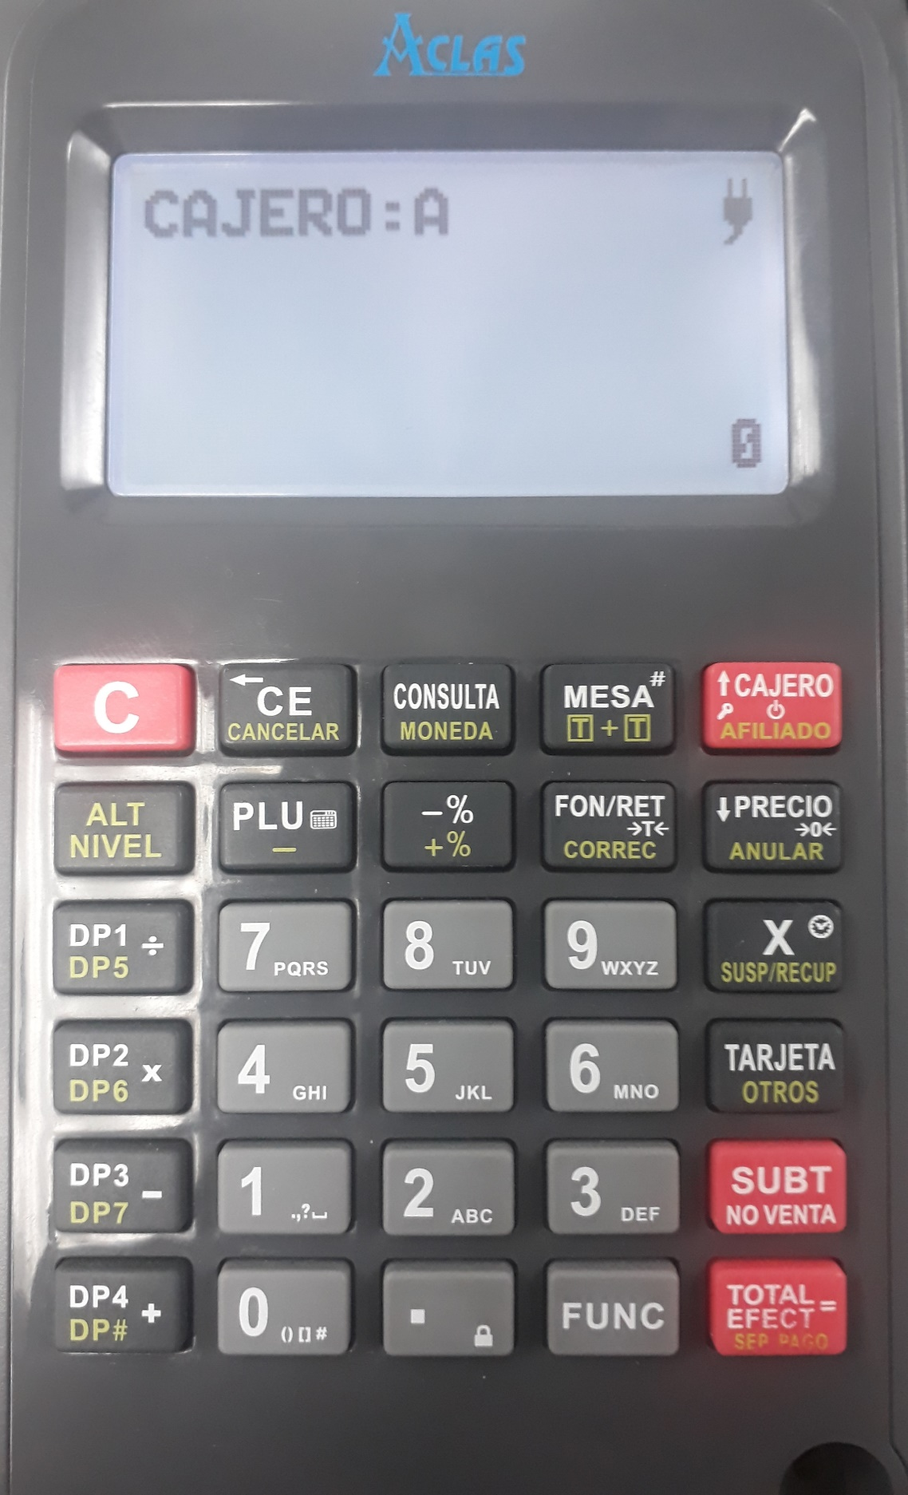
 |  |  | ENVIAR Z POR NO. |  | INFORMACION DEL CLIENTE | REGISTRO / BORRAR INF CLIENTE (SOBREESCRIBIR) | MENSAJES | IMPRIME TODOS LOS MSJ DE ERROR | MEM AUDITORA | ABRIR - ID - RESPALDAR (PARA CAMBIO DE AUDITORA CON MISMA FISCAL) CLAVE 1111
 |  |  | ENVIAR Z POR FECHA |  | PLU | N° - COD. PARA OTRO TECLADO - INVENTARIO - PRECIO - NOMBRE - UNIR DPTO | PROBAR FUNCIONALIDADES | PRUEBA DE IMPRESIÓN
 |  |  | MODO REPORTE | INF DE Z (MENSUAL / DIARIO / Z) UN ITEM, VARIOS ITEM, TODOS LOS ITEMS | ELIMINAR PLU | DESDE HASTA / TODO |  | DENSIDAD (IMPRESIÓN?)
 |  |  | PLU | REINICIA INF ARRIBA | CODIGO DE BARRAS | ?? |  | PRUEBA DE DISPLAY
 |  |  | PERIODICO IMPUESTO | REINICIA INF ARRIBA | EXISTENCIA | QUITA / AGREGA EXISTENCIA DE UN PLU |  | PRUEBA DE TECLADO
 |  |  | PERIODICO CAJERO | REINICIA INF ARRIBA | CLAVE X | CAMBIA CLAVE DEL X |  | MOSTRAR NO. MRC
 |  |  | PERIODICO GAVETA | REINICIA INF ARRIBA | CLAVE Z | CAMBIA CLAVE DEL Z |  | ESCRIBIR PRUEBA EPROM
 |  |  |  |  | EDITAR CLAVE | CAMBIA CLAVE INGRESO SET |  | PRUEBA DE GAVETA
 |  |  | MODO RESTAURANTE |  | CLAVE EJ | CAMBIA CLAVE DEL EJ |  | PRUEBA DE VERSION
 |  |  | INGRESAR MODO REST | MOD S - SELECCIONAR RETAIL/REST | CAJERO | CAMBIA CLAVE DEL CAJERO |  | VERIFICAR COD Y N° (N° REG)
 |  |  | ABRIR MESA | # + MESA - # + PLU - T.EF. BALANCE - FUNC MESAS ABIERTAS | PIE DE DOC | EDITA PIE, 2 LINEAS |  | SAVE ECR DATA
 |  |  | RECUPERAR MESA | # + ALT NIVEL + (X) SUSP/RECUP = #PLU - BALANCE | .+% | CONFIG RECARGA |  | PRUEBA DPC
 |  |  | UNIR MESA | ALT NIVEL + (T+T) - DESDE/HASTA, (ULT LA Q QDA) | .-% | CONFIG DESCUENTO |  | PRUEBA TARJETA SD
 |  |  | CERRAR MESA | # + T.EF. + SUBTOTAL + MONTO + M. PAGO | TIPO DE BALANZA | FTP - AMGEL. CAS - TPV - BIZERBA - CAS PD-II
 |  |  |  |  | EDITAR BRILLO | MAS ES MENOS
 |  |  |  |  | IMPRIMIR DATOS DEL PLU | DPTO - PLU - EXISTENCIA
 |  |  |  |  | EDITAR EXISTENCIA NEGATIVA | PERMITIR VENTA - CONFIRMAR PLU - INHABILITAR VENTA
 |  |  |  |  | NO CAMBIAR PRECIO DEL PLU | SE DEBE EMITIR Z PARA QUE APAREZCA!!
 |  |  |  |  | PRECIO CON IMPUESTO | SE DEBE EMITIR Z PARA QUE APAREZCA!!
 |  |  |  |  | CONFIGURACION DE RED | IP AUTO - GPRS? - PING
 |  |  |  |  | REPORTE DE PROGRAMACION
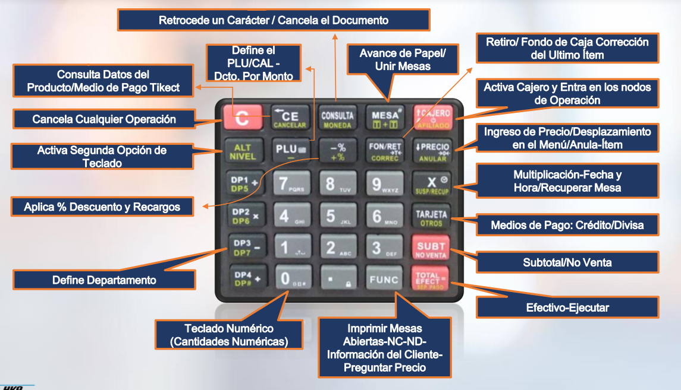

 |  |  | Tarjeta de Debito, puede ser por cualquiera
 |  |  | 16 Departamentos
 |  |  | 10.000 PLU

 |  |  | Bateria de litio
 |  |  | 7,4V 3000 mAh

 |  |  | CAG - Centro Autorizado de Garantia

 |  |  | Voltaje UPS 2050
 |  |  | Basado en el consumo de potencia de la fuente de la CR2050 (recordando también que la misma cuenta con batería de respaldo) suponiendo que se desee mantener conectada la caja registradora a la corriente de línea, o en este caso a un UPS, la potencia máxima que se consume son 35 W, utilizando un factor de potencia de 0.6 ( el menos óptimo) resulta que la CR2050 trabaja con 58VA. Así que, dependiendo del tiempo de respaldo que se desee, y la utilidad del UPS que se tenga prevista, con un UPS de 100VA sería más que suficiente para extender el tiempo de trabajo de la CR2050 ante fallas de energía.

2100
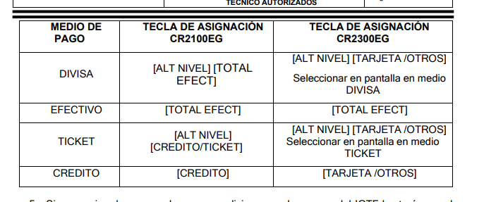
PANEL |  |  | X |  | SET |  | S |  | EJ
TECLA | SOLO | CON ALT NIVEL | DIARIO | TODA LA INF | HORA |  | HORA |  | REP DE INF Z EJ | TODOS LOS Z EN INF COMPACTADA
RECIBO // F2 | AVANZA PAPEL | N.CREDITO / N.DEBITO | DEPARTAMENTO | CUANTO EN PLU Y BS VENDIDO | DEPARTAMENTO | N° - LIMITE DIG - PRECIO - NOMBRE - IMPUESTO | FECHA |  | REP DETALLADO DE EJ | DETALLADO DE FACT - Z -M. FISCAL - DOC NO FISCALES - N.CREDITO - N.DEBITO - TODOS
PRECIO // VER | ESTABLECE PRECIO | COD. BARRAS (INF DEL PLU) | PLU | N° - CANTIDAD - COSTO - EXISTENCIA | IMPUESTO (2100E) -- > 2100 |  | ENLACE SERVIDOR (3100E) |  | REP DE INF DEL MODULO | DESDE HASTA EN Z - ESPACIO LIBRE - DIMENSION TOTAL
ANULAR // CANCEL | ANULA 1 PRODUC | ANULA FACTURA | DIARIO IMPUESTO | VENDIDO POR CADA TASA | CABECERA | SON 5 | INTERFAZ (3100E) | ELIGE ETHERNET O GPRS | REIMPRESIONES
CORRECT // F1 | CORRIJE ULT PRODC | FACTURA PERSONALIZADA | PERIODICO IMPUESTO | VENDIDO POR CADA TASA HASTA EL ULTIMO CIERRE (DIA) INCLUYE N.DEBITO/CREDITO | EDITAR OPCIONES DEL SISTEMA | NO IMPRIMIT SUB-TOTAL | MAC ADRESS (3100E) | COLOCAR | DPC INFO | ?
.-% // +% (PREV CONFG MODO SET) | DESCUENTO | RECARGA | DIARIO CAJERO | VENDIDO POR CADA CAJERO A CADA DEPARTAMENTO |  | BEEP CUANDO PERDIDA DE ENERGIA | PRINT MAC ADRESS (3100E) |  | INFORMACION EJ | ?
FONDO // RETIRO | FONDO (1ro monto) | RETIRO | PERIODICO CAJERO | VENDIDO POR CADA CAJERO A CADA DEPARTAMENTO HASTA ULTIMO CIERRE (DIA) |  | NO IMPRIMIR VALORES EN 0 | RANDOM CODE |  | REP EJ IMPUESTO
CAL // - | CALCULADORA | DESCUENTO INDICADO MANUAL | DIARIO GAVETA | VENTAS NETA, FONDO, RETIRO, CREDITO, TICKET, DIVISA, EFECTIVO EN GAVETA, NRO DOC FISCAL |  | FORZAR PAGO EN EFECTIVO (ERROR 14) | IMPUESTO |  | MEM AUDITORA | ABRIR - ID - RESPALDAR (PARA CAMBIO DE AUDITORA CON MISMA FISCAL) CLAVE 1111
X | VER FIRMWARE | MULTIPLICAR PLU | PERIODITO GAVETA | VENTAS NETA, FONDO, RETIRO, CREDITO, TICKET, DIVISA, EFECTIVO EN GAVETA, NRO DOC FISCAL HASTA ULTIMO CIERRE (DIA) |  | IMPRIMIR LOGO | RECUPERAR
 |  |  |  |  |  | IMPRIMIR INF DEL DPTO Y MEDIOS EN REPORTE | EDITAR CLAVE S
81 ni 68 HACEN N. CREDITO / DEBITO |  |  | Z (RESET CONTADORES, GUARDA EN M. FISCAL) |  |  | IMPRIMIR AL CERRAR DOCUMENTO | EDITAR NUMERO DE CAJA
ALT NIVEL + SUB-TOTAL | APERTURA GAVETA |  | DIARIO | TODA LA INF |  | IMPRIMIR CANTIDAD UNITARIA | CLAVE DE ANULACION | CAMBIA | Config Dispositivo interno
ALT NIVEL + . | BlOQ CAJERO |  | MODO REPORTE | INF DE Z (MENSUAL / DIARIO / Z) UN ITEM, VARIOS ITEM, TODOS LOS ITEMS |  | IMPRIMIR DUPLICADO (FISCAL Y NO FISCAL-TOTAL EFECT) | MENSAJES | IMPRIME TODOS LOS MSJ DE ERROR | off
SLASH | 32 |  | PLU | REINICIA INF ARRIBA | PLU | N° - COD. PARA OTRO TECLADO - INVENTARIO - PRECIO - NOMBRE - UNIR DPTO | PROBAR FUNCIONALIDADES | PRUEBA DE IMPRESIÓN | Cable Ethernet a PC
DOS PUNTOS | 38 |  | PERIODICO IMPUESTO | REINICIA INF ARRIBA | ELIMINAR PLU | DESDE HASTA / TODO |  | DENSIDAD (IMPRESIÓN?) | on
PUNTO | 33 |  | PERIODICO CAJERO | REINICIA INF ARRIBA | CODIGO DE BARRAS | ?? |  | PRUEBA DE DISPLAY
 |  |  | PERIODICO GAVETA | REINICIA INF ARRIBA | EXISTENCIA | QUITA / AGREGA EXISTENCIA DE UN PLU |  | PRUEBA DE TECLADO
Act despues de los 1800 Z da error |  |  |  |  | CLAVE X | CAMBIA CLAVE DEL X |  | MOSTRAR NO. MRC
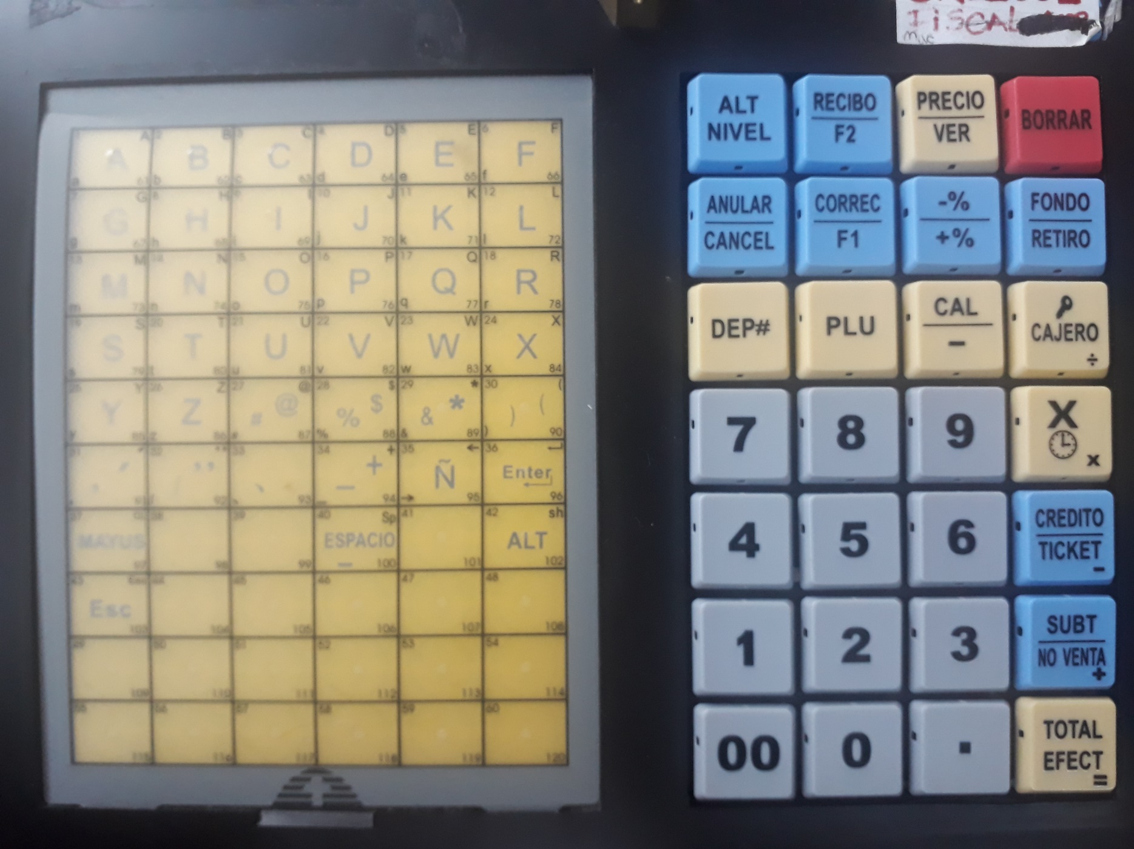
 |  |  |  |  | CLAVE Z | CAMBIA CLAVE DEL Z |  | ESCRIBIR PRUEBA EPROM
 |  |  |  |  | EDITAR CLAVE | CAMBIA CLAVE INGRESO SET |  | PRUEBA DE GAVETA
 |  |  |  |  | CLAVE EJ | CAMBIA CLAVE DEL EJ |  | PRUEBA DE VERSION
 |  |  |  |  | CAJERO | CAMBIA CLAVE DEL CAJERO |  | VERIFICAR COD Y N° (N° REG)
 |  |  |  |  | PIE DE DOC | EDITA PIE, 2 LINEAS |  | SAVE ECR DATA
 |  |  |  |  | .+% | CONFIG RECARGA |  | PRUEBA DPC
 |  |  |  |  | .-% | CONFIG DESCUENTO |  | PRUEBA TARJETA SD
 |  |  |  |  | TIPO DE BALANZA | FTP - AMGEL. CAS - TPV - BIZERBA - CAS PD-II
 |  |  |  |  | EDITAR BRILLO | MAS ES MENOS | VIEJO | NUEVO
 |  |  |  |  | IMPRIMIR DATOS DEL PLU | DPTO - PLU - EXISTENCIA | PLU | DIARIO
 |  |  |  |  | EDITAR EXISTENCIA NEGATIVA | PERMITIR VENTA - CONFIRMAR PLU - INHABILITAR VENTA | IMPUESTO | PLU
 |  |  |  |  | NO CAMBIAR PRECIO DEL PLU | SE DEBE EMITIR Z PARA QUE APAREZCA!! | CAJERO | IMPUESTO
 |  |  |  |  | PRECIO CON IMPUESTO | SE DEBE EMITIR Z PARA QUE APAREZCA!! | GAVETA | CAJERO
 |  |  |  |  | EDITAR TECLAS DE PLU | PARA CONFIG EN TECLA RAPIDA PREVIA CONFIG PLU | DIARIO | GAVETA
 |  |  |  |  | EDITAR TECLAS DE DPTO | PARA CONFIG EN TECLA RAPIDA PREVIA CONFIG PLU
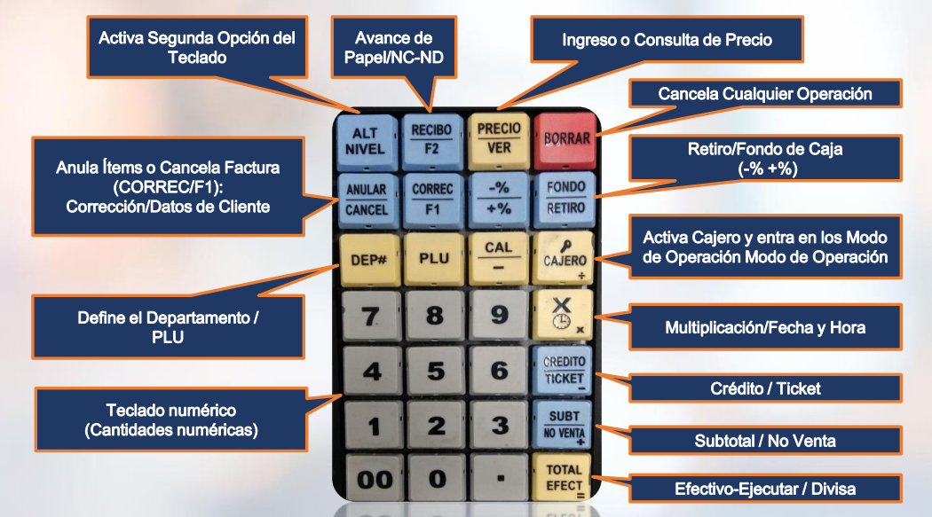
 |  |  |  |  | IMPRIMIR TECLAS RAPIDAS | VALIDAR CONFIG DE TECLAS RAPIDAS
 |  |  |  |  | CONFIGURACION DE RED (2100E) | PING - CONFG DE RED IP AUTO O DINAMICA
 |  |  |  |  | REPORTE PROGRAMACION | PROGRAMACION CAJA

1140
Actualizar | PANEL DE CONTROL | TALLY PAGE
El driver DFU solo se utiliza para el proceso de actualizacion no para comunicación puerto COM |  | Tally Page Carta 80 -> Ver Trello
Hasta la version TD1140VE_v0102r05 se actualiza con Jumper (JP2), todo equipo que ingresa a servicio tecnico, sale con actualizacion sin jumper |  | 80 y 136
Sesores
Presencia de papel
Tipo de papel
Fin de carro
Separacion de cabezal
Nombre de las Partes
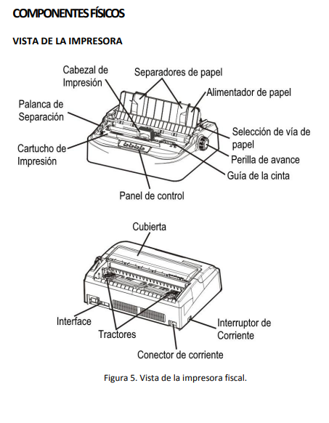
 | Tear Off : Sirve para colocar el papel en el principio del cabezal o lista para cortar
 | LF/FF: Avanza el papel una linea en una linea, al mantener Avanzara a la proxima hoja
 | Load/Eject: Expulsa el papel (unico) o estacionara el papel (continuo) Posiciona el papel cuando se coloca por primera vez
 | Online: Cambia la impresora entre estados en linea y fuera de ella, cuando este en linea, continuara

 | Prueba de Impresión : Encender con el Online presionado
 | LEDS - DEL PANEL DE CONTROL
 | Power Paper Out: Encendido / Intermitente: Papel Fuera / Parpadeo + sonido: atasco de papel
 | Font1 y Font 2: Parpadeando juntos, indica que el papel en forma continua esta en posicion de corte, de lo contrario, indica la fuente seleccionada
 | Online: Encendido y lista para recibir comandos / No encendida

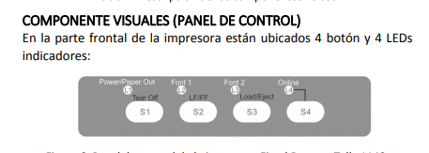

 | LOGO de Tally Page debe ser recomendado 750 x 750 (735)
 | TAL-4002 - Mecanismo de Impresión Tally 1140

HKA POS
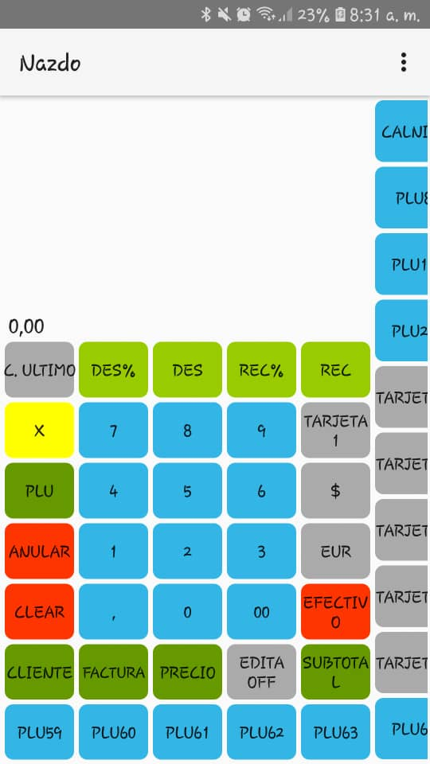
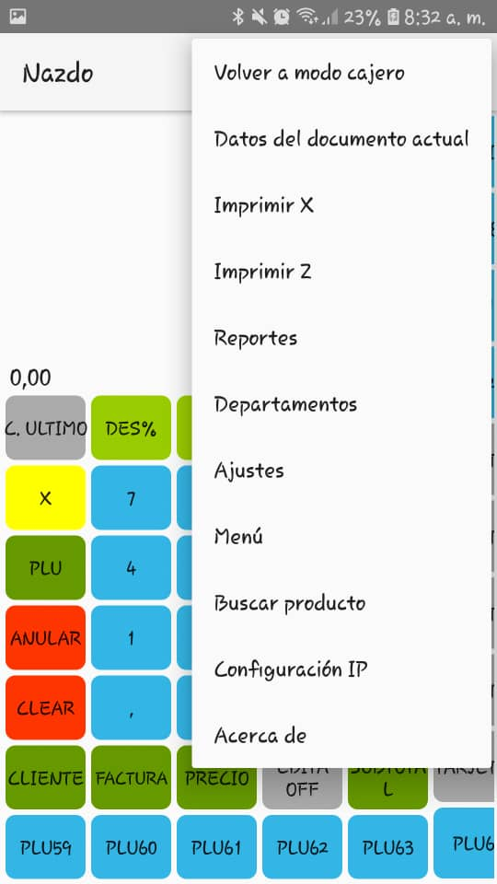
General | Importante | Modo Administrador tiene:
Posee almacenamiento de datos | Version Android, 6.0 en adelante | Volver a Modo Cajero | -
Telefonos o Tabletas | Version Bluetooth 4.0 en adelante | Datos de documento actual | Requiere activacion de flag para cantidad de productos
Disponible Play Store | Adaptacion de pantalla 4.0" a 15.0" | Imprimir X | -
Funciona Offline | Base de datos es a nivel Local | Imprimir Z | -
Informacion en Modulo 8 de ClassRoom | Se puede importar o exportar data | Reportes | Reporte de Ventas | Muestra Ventas Brutas, Netas, Impuestos. Por fecha
 | 70 PLU |  | Reportes Fiscales | Muestra/Imprime Inf Completa o Resumida del Z. Por fecha o Numero
Ventas Brutas: todo general | 20 Departamentos |  | Reportes de Auditoria | Muestra/Imprime Facturas, N.Credito, N.Debito, DNF, Reporte Z. Por Fecha o Numero
Ventas Netas: todo menos descuentos varios (ganacia real) |  |  | Reportes de Productos | 5-10-15. Mas vendidos, Menos vendidos, Ventas del dia, Rango fecha. Por Fecha detalla o imprime (puede generar excel)
Factura | Exportacion/Importacion-Respaldo | Departamentos | Agrega Dptos (Rep de Ventas - Inventario - Cargas Masiva)
Bs - Precio | 3 Puntos | Ajustes | Conectar Impresora | Se debe on el bluetooh, serial de impresora,
# + PLU | Menu |  | Inventario Negativo | Permite seguir facturando a pesar de estar en existencia 0
Medio de pago | 3 Puntos |  | Imprimir Codigo Numerico | Imprime Numero de PLU arriba del nombre de PLU
 | Exportar o Importar |  | Imprimir Codigo de barra de PLU | Imprime Codigo de barra asignado a PLU
Para Parcial: | .Se guarda en interno (Documents/hkapos/) | Menu | Tasa en Dolares
# + PLU + # + M.Pago + # + M.Pago. | .Se puede compartir por whatsapp/telegram/gmail |  | Tasa en Euros
 |  |  | Activar IGTF
Modo Cajero tiene: | PLU |  | Realizar Fondos / Retiros por Moneda Bs o $
Modo Administrador | Para pantallas de 6.5” un máximo de 73 productos |  | .Imprimir Programacion
Datos de documento actual | Para pantallas de 10/11” un máximo de 81 productos |  | .Configurar Flags | Cantidad de Items (Inf en factura actual)
Imprimir X | Para pantallas de 15” un máximo de 106 productos |  |  | Codigo de barra con/sin numero asociado (?)
Ajustes |  |  |  | Imprimir Logo
Buscar Producto | Para modificar mas alla se debe |  |  | Imprimir Cantidad de Items
Configuracion IP | :: Buscar Productos + Numero |  |  | Respuestas Ampliadas
Acerca de |  |  |  | Tipo de Cod de Barra (ver trello hka pos)
 |  |  | .Codigo de Barras (debe tener un plu seleccionado)
NO ES COMPATIBLE EL LECTOR DE CODIGOS, solo se puede leer |  |  | .Abrir Gaveta
 |  |  | .Estado y Error
Teclado | Funcion |  | .Verificar Conexión
C. Ultimo / C. Item | Borra el ultimo PLU, solo se puede utilizar una vez / Borra todos del mismo item seleccionado (# + PLU) |  | .Ajutes y montos | (estado de la impresora. Montos Actuales. Tasa y Flags. Total en Caja)
X | Multiplica por el numero seleccionado (# + X + # + PLU) |  | .Cerrar Jornada (Z)
PLU | seleccionar PLU (# + PLU) |  | .Imprimir detalles de pago | (montos por medios de pago)
ANULAR | Anula toda la factura |  | .Test de impresión
CLEAR | Borra la informacion escrita, puede cancelar una multiplicacion |  | .Acumulado Actual (dia)
CLIENTE | Factura personalizada, antes de colocar la items (29 caracteres) |  | .Editar productos | (edita cualquier PLU desde aca
Factura / N. Debito / N.Credito | Documento Fiscal a realizar, Notas debe tener info de cliente previamente |  | ::Importar o Exportar Base de datos
Precio | Establece el precio del PLU de manera manual |  | ::Actualizar Tienda | (Reinicia el proceso de Razon Social y toda la config inicial)
Edita ON / OFF | Edita el boton seleccionado. No se puede editar las teclas (C.Ultimo - X - Cliente - Factura) |  | ::Actualizar Cajero
SobTotal | Sub Total de Factura |  | ::Carga Masiva de Productos
DES% | Descuento por porcentaje (# + PLU + # + Des% + Pago) | Buscar Producto | Por # de Producto o Codigo de barra impreso
DES | Descuento por monto Bs (# + PLU + # + Des + Pago) | Configuracion IP | ??
REC% | Recarga por porcentaje (# + PLU + # + Rec% + Pago) | Acerca de | Version de Software, Actualizar y Manual de Usuario
REC | Recarga por monto Bs (# + PLU + # + Rec + Pago)
.TARJETA 1 - 6 | Medio de pago sin IGTF a editar a gusto del cliente
.$ / EUR | Medios de pago con IGTF, deben ser editados por defecto se refleja como, DIVISA 1 y DIVISA 2
.EFECTIVO | Medio de pago Efectivo normal

